Planilha1
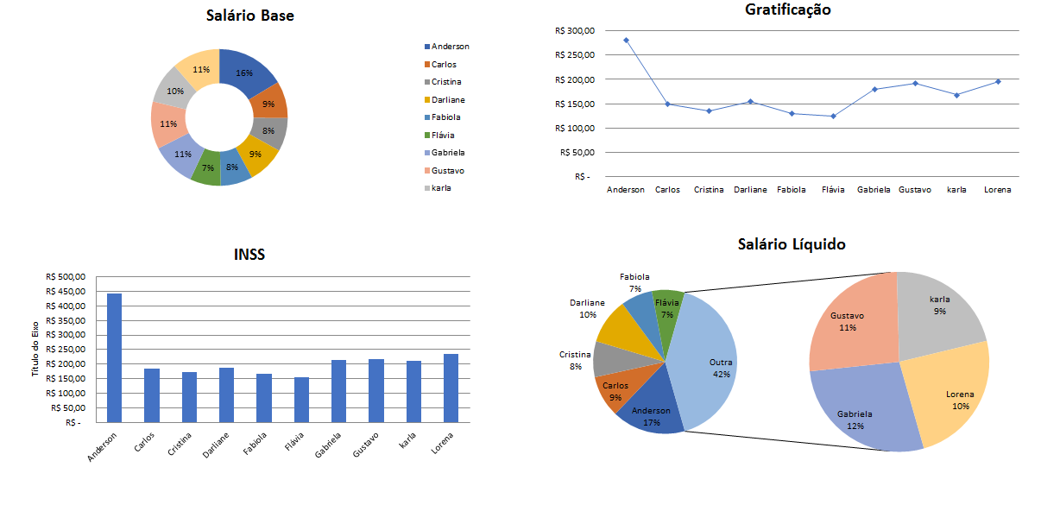
Folha de Pagamento (7)

Nome do Trabalhador | Salário Base | Dependente | Hrs. Extra Trab. | Nível | Gratificações | Adicionais Insalubridade | Sub Total | Total Hora Extra | DSR | Salário Bruto | Valor por Dependente | INSS | Salário Líquido | Configurar Página
Anderson | R$ 2,800.00 | 2 | 33 | 1
Carlos | R$ 1,500.00 | 2 | 21 | 3
Cristina | R$ 1,350.00 | 1 | 25 | 0
Darliane | R$ 1,540.00 | 3 | 19 | 2
Fabiola | R$ 1,300.00 | 0 | 27 | 1
Flávia | R$ 1,250.00 | 1 | 21 | 1
Gabriela | R$ 1,800.00 | 3 | 17 | 0
Gustavo | R$ 1,920.00 | 2 | 11 | 3
karla | R$ 1,678.00 | 0 | 25 | 3
Lorena | R$ 1,950.00 | 0 | 21 | 1

Informações das formulas
Gratificações |  | SE(Sal. Base<=1000;Sal. Base*12%;SE(Sal. Base<=1500;Sal. Base*10%;Sal. Base*8%))
Adicionais Insalubridade |  | Salário Minimo*10% ou 20% ou 40%

Sub Total |  | Sal. Base+Gratificações+Insalubridade
Total Hora Extra |  | Sub Total/220*1,5*Hrs. Extra Trab.
DSR |  | Total Hora Extra/26*4
Salário Bruto |  | Sub Total+Total Hora Extra+DSR
Valor por Dependente |  | 189,59*Dependente
INSS |  | SE(Sal. Bruto<=1000;Sal. Bruto*7,5%;SE(Sal. Bruto<=2203,48;Sal. Bruto*9%;SE(Sal. Bruto<=3305,22;Sal. Bruto*12%;SE(Sal. Bruto<=6433,57;Sal. Bruto*14%;751,97))))
Salário Líquido |  | Sal. Bruto+Valor Dependente-INSS
Obs.: Chame o Professor para orienta-lo na alça de preenchimento do restande das células
Para finalizar, faça um gráfico da sua maneira, formate toda a planilha e configure a página.

